Ark1
E | 200
E | 500
 | 0
 | -1
E | test

NB Hvis E skal vises med negative tal, så ret formel

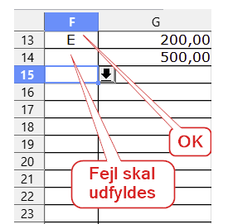
D | 500.00 | Koder:
 | 250.00 | D
G | 5500.00 | E
 |  | F
 |  | G
 |  | H
 |  | I
 |  | J
 |  | K
 |  | L
 |  | M
 |  | N

